ケース1
2024-04-23

１．検索画面レイアウト
２．氏名検索機能の追加

 | ■詳細設計書
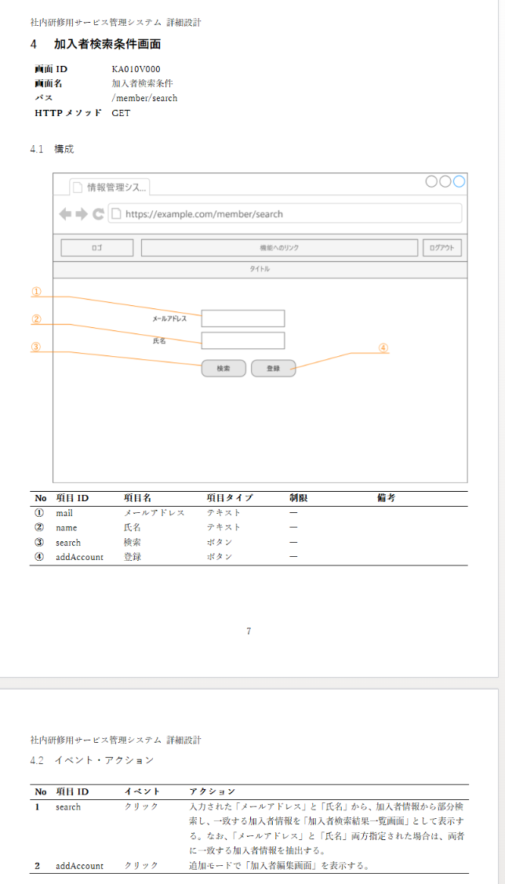

２．氏名検索機能の追加

５．画面のレイアウトが設計通りであること

３．検索結果画面（未入力時）

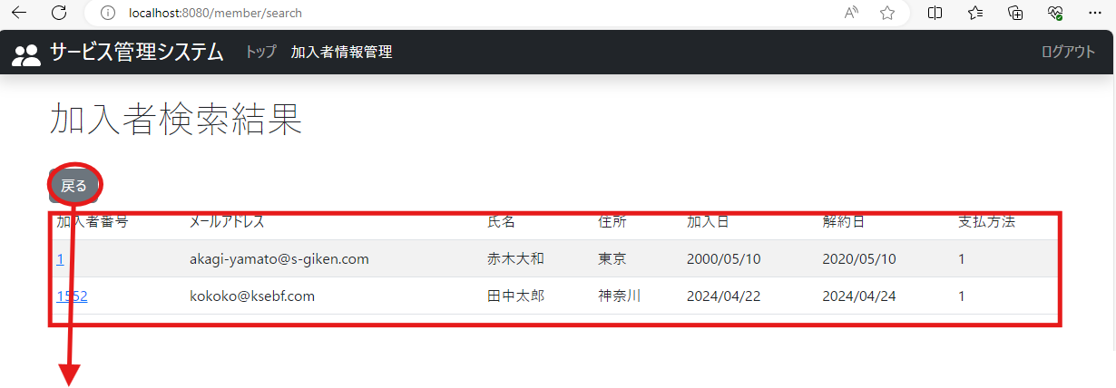

３．検索結果画面（未入力時）

４．検索結果画面（不一致時）

データにない検索情報

４．検索結果画面（不一致時）

５．検索結果画面（部分一致時）

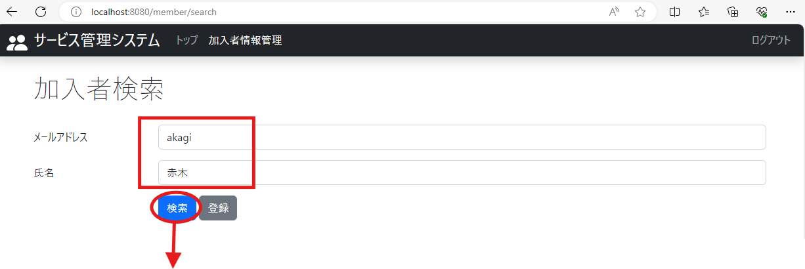

部分一致する検索情報

４．検索結果画面（部分一致）

